信用交易
融资融券市场交易数据统计(2023-10-23)

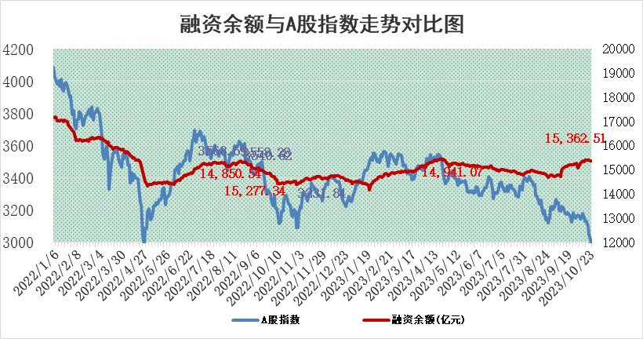
标的证券 | 融资融券余额（亿元） | 融资余额（亿元） | 融券余额（亿元） | 融资买入额（亿元） | 融资融券规模变化（亿元） | 融资余额增幅(‰) | 融券余额增幅(%)
统计数据 | 16,166.46 | 15,362.51 | 800.90 | 566.55 | -21.13 | -0.33 | -1.97

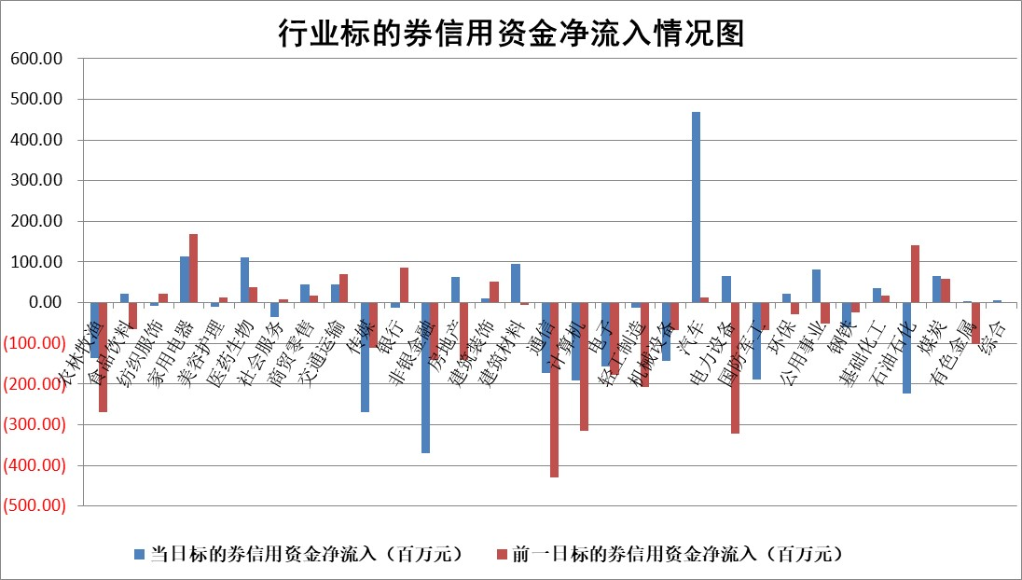

 |  |  |  |  |  |  |  | 2

标的基金代码 | 标的基金简称 | 融资余额/市值(%) | 融资余额增幅(%) | 融资买入额/成交金额(%) | （融资余额净增额-融券余额净增额）/市值(‱) | 融券余额降幅(%) | ABS[（融资余额净增额-融券余额净增额）/市值净增额-1](%)
159902 | 华夏中小板ETF | 0.00 | 0.00 | 0.00 | 0.00 | 0.00 | 100.00
159915 | 易方达创业板ETF | 4.16 | 5.01 | 10755.56 | 19.65 | -8.07 | 110.19
159919 | 嘉实沪深300ETF | 3.94 | 0.79 | 18.09 | 2.81 | -9.43 | 102.25
159920 | 华夏恒生ETF | 67.77 | -0.87 | 2.24 | -59.78 | 1.35 | 56.19
159922 | 嘉实中证500ETF | 1.45 | 45.58 | 119.05 | 50.91 | 2.82 | 118.04
159925 | 南方沪深300ETF | 0.10 | 6.81 | 0.46 | 0.61 | 0.00 | 100.60
159928 | 消费ETF | 1.27 | 1.06 | 1.21 | 1.29 | -0.62 | 105.42
159934 | 易方达黄金ETF | 229.56 | -0.51 | 22.51 | -118.82 | 0.00 | 115.12
159939 | 全指信息技术ETF | 0.81 | 0.13 | 28.22 | 0.26 | 1.55 | 100.17
159940 | 全指金融地产ETF | 0.10 | -0.15 | 0.00 | -0.02 | 0.00 | 99.99
159995 | 半导体芯片ETF | 3.16 | 2.57 | 185.72 | 7.89 | -0.09 | 103.28
159997 | 天弘中证电子ETF | 1.80 | 3.05 | 4.27 | 5.62 | 1.48 | 103.75
159998 | 天弘中证计算机主题ETF | 0.70 | 3.56 | 0.04 | 2.58 | 1.78 | 101.42
510050 | 华夏上证50ETF | 9.42 | 0.58 | 94.54 | 3.00 | -60.75 | 103.41
510180 | 华安上证180ETF | 0.52 | 0.62 | 4.87 | 0.32 | 1.04 | 100.26
510880 | 华泰柏瑞红利ETF | 0.40 | 6.75 | 5.59 | 2.64 | 6.78 | 102.46
510900 | 易方达恒生H股ETF | 87.55 | -0.55 | 1.82 | -48.36 | 0.00 | 59.86
511010 | 5年期国债ETF | 9.43 | -11.99 | 0.24 | -128.44 | 0.00 | 45.32
511380 | 可转债及可交换债券ETF | 4.93 | 4.37 | 5.14 | 20.64 | 0.00 | 118.27
512000 | 全指证券ETF | 8.44 | 2.35 | 30.58 | 41.34 | 37.72 | 121.58
512010 | 沪深300医药卫生ETF | 5.19 | 0.55 | 150.41 | 0.08 | -15.49 | 99.78
512070 | 沪深300非银ETF | 2.23 | 1.33 | 405.79 | 3.00 | 1.27 | 103.20
512400 | 南方中证申万有色金属ETF | 2.56 | 9.98 | 1.28 | 21.55 | -15.26 | 107.76
512580 | 广发中证环保产业ETF | 1.53 | 12.37 | 0.79 | 16.98 | 2.76 | 106.67
512660 | 国泰中证军工ETF | 4.59 | 1.05 | 16.24 | 4.70 | -0.41 | 105.23
512800 | 华宝中证银行ETF | 14.25 | 0.06 | 1.63 | 5.20 | 22.93 | 103.07
512980 | 广发中证传媒ETF | 1.09 | -1.22 | 105.56 | -1.44 | -0.94 | 99.56
515030 | 华夏中证新能源汽车ETF | 2.76 | 1.73 | 15.03 | 5.48 | 3.85 | 102.01
515050 | 华夏中证5G通信主题ETF | 1.57 | 0.53 | 7.78 | -0.51 | -31.21 | 99.45
515070 | 华夏中证人工智能ETF | 3.48 | -1.00 | 7.62 | -3.34 | 1.41 | 97.82
标的股票比较指标 |  | 融资余额/流通A股市值(%) | 融资余额增幅(%) | 融资买入额/成交金额(%) | （融资余额净增额-融券余额净增额）/流通A股市值(‱) | 融券余额降幅(%) | ABS[（融资余额净增额-融券余额净增额）/流通A股市值净增额-1](%)
前十名标的个股 |  | 搜于特 | 翠微股份 | 三元生物 | 致远新能 | 德龙汇能 | 雷电微力
 |  | 紫鑫药业 | 桂冠电力 | 和顺科技 | 微电生理 | 赛特新材 | 深水规院
 |  | 嘉凯城 | 英力股份 | 金枫酒业 | 翠微股份 | 华远地产 | 优利德
 |  | 宋都股份 | 致远新能 | 黔源电力 | 深水规院 | 苏州科达 | 南极光
 |  | 美好置业 | 鸿日达 | 大名城 | 泽璟制药 | 伊戈尔 | 微电生理
 |  | 中天金融 | 和顺科技 | 坤彩科技 | 中英科技 | 天玑科技 | 科林电气
 |  | 庞大集团 | 盛路通信 | 张小泉 | 盛路通信 | 科思科技 | 超捷股份
 |  | 泽达易盛 | 芯碁微装 | 广信股份 | 翰宇药业 | 嘉益股份 | 中英科技
 |  | 蓝光发展 | 深水规院 | 焦作万方 | 欧菲光 | 汇宇制药 | 金卡智能
 |  | 仁东控股 | 恩威医药 | 金开新能 | 元道通信 | 交运股份 | 华兰股份
后十名标的个股 |  | 鸿达兴业 | 美好医疗 | 鸿达兴业 | 强瑞技术 | 江苏吴中 | 泰胜风能
 |  | 天沃科技 | 德龙汇能 | 天沃科技 | 圣诺生物 | 冠城大通 | 长园集团
 |  | 金圆股份 | 金诚信 | 金圆股份 | 英搏尔 | 东风科技 | 国光电气
 |  | 哈工智能 | 强瑞技术 | 哈工智能 | 同有科技 | 合肥百货 | 永安行
 |  | 正邦科技 | 东利机械 | 正邦科技 | 曼卡龙 | 兰生股份 | 嘉应制药
 |  | 华铁股份 | 圣诺生物 | 华铁股份 | 东利机械 | 晶雪节能 | 鸿日达
 |  | 阳光城 | 迈得医疗 | 阳光城 | 德龙汇能 | 中核科技 | 天奥电子 | ;
 |  | 中国中期 | 维信诺 | 中国中期 | 晓程科技 | 德尔未来 | 宜通世纪
 |  | 慧辰股份 | 晓程科技 | 慧辰股份 | 美好医疗 | 广安爱众 | 宝丽迪
 |  | 新华联 | 飞科电器 | 新华联 | 福晶科技 | 惠博普 | 德赛西威
说明：1.以上普通交易数据和信用交易数据皆以交易日收盘后数据为基准；2.上述标的证券总数据只计算标的证券市场总数据，不包括从标的证券中调出去标的证券数据，所以与交易所公布的总值略有不同； 3.上述行业采用申万一级行业分类；4.以上标的基金和标的个股中比较的6个指标值中：前5个（从左至右）为正向指标，值越大排名越靠前；第6个为逆向指标，值越小，排名越靠前；5.第6个指标中ABS[]表示求绝对值，其主要用于考量信用资金相对净流入对股价相对净变化的贡献程度；6.数据来源：wind，交易所。

 | 证券代码 | 新增融资余额 | 融资买入额 | 融资买入增幅前10
远大智能 | 002689 | 28175353 | 42268582 | 199%
亚太股份 | 002284 | 21555247 | 34242865 | 82%
赛诺医疗 | 688108 | 72122899 | 101076547 | 78%
湖南发展 | 000722 | 66023557 | 137112987 | 75%
柘中股份 | 002346 | 14584119 | 36845980 | 58%
国城矿业 | 000688 | 24683149 | 48240585 | 54%
兆新股份 | 002256 | 1985058 | 4066269 | 52%
凯美特气 | 002549 | 33806472 | 61340055 | 52%
华昌达 | 300278 | 13474542 | 19303225 | 48%
新华联 | 000620 | 27311937 | 39201759 | 43%

 | 证券代码 | 新增融资余额 | 融资买入额 | 融资买入增幅前10
兔宝宝 | 002043 | 73310337 | 89923983 | 334%
捷昌驱动 | 603583 | 26026415 | 31686727 | 262%
湘财股份 | 600095 | 94196837 | 132280449 | 252%
中谷物流 | 603565 | 49103883 | 60098371 | 234%
中青宝 | 300052 | 24215352 | 31377809 | 98%
顾家家居 | 603816 | 138518545 | 188424210 | 78%
喜临门 | 603008 | 31503289 | 48351944 | 77%
财信发展 | 000838 | 10831830 | 17666790 | 74%
苏州银行 | 002966 | 10578096 | 19143736 | 72%
金诚信 | 603979 | 23858538 | 36098133 | 60%

